Bilješke
BILJEŠKE UZ FINANCIJSKE IZVJEŠTAJE - TFI (koji se sastavljaju za tromjesečna razdoblja) Naziv izdavatelja: CIAK Grupa d.d. OIB: 28466564680 Izvještajno razdoblje: 01.01.2025.-30.09.2025. Bilješke uz financijske izvještaje za tromjesečna razdoblja uključuju: a) objašnjenje poslovnih događaja koji su značajni za razumijevanje promjena u izvještaju o financijskog položaju i poslovnim rezultatima za izvještajno tromjesečno razdoblje izdavatelja u odnosu na zadnju poslovnu godinu, odnosno objavljuju se informacije vezane uz te događaje i ažuriraju odgovarajuće informacije objavljene u posljednjem godišnjem financijskom izvještaju (točke od 15. do 15C MRS 34 - Financijsko izvještavanje za razdoblja tijekom godine), b) informacije gdje je omogućen pristup posljednjim godišnjim financijskim izvještajima, radi razumijevanja informacija objavljenih u bilješkama uz financijske izvještaje sastavljene za izvještajno tromjesečno razdoblje, c) izjava da se iste računovodstvene politike primjenjuju prilikom sastavljanja financijskih izvještaja za izvještajno tromjesečno razdoblje kao i u posljednjim godišnjim financijskim izvještajima ili, ako su te računovodstvene politike mijenjale, opis prirode i učinka promjene (točka 16.A (a) MRS 34- Financijsko izvještavanje za razdoblja tijekom godine), d) objašnjenje poslovnih rezultata u slučaju da izdavatelj obavlja djelatnost sezonske prirode (točke 37. i 38. MRS 34- Financijsko izvještavanje za razdoblja tijekom godine) e) ostale objave koje propisuje MRS 34- Financijsko izvještavanje za razdoblja tijekom godine te f) u bilješkama uz financijske izvještaje za tromjesečna razdoblja, osim gore navedenih informacija, objavljuju se i sljedeće informacije: 1. naziv, sjedište poduzetnika (adresa), pravni oblik poduzetnika, državu osnivanja, matični broj subjekta, osobni identifikacijski broj te, ako je primjenjivo, da je poduzetnik u likvidaciji, stečaju, skraćenom postupku prestanka ili izvanrednoj upravi 2. usvojene računovodstvene poli

Nekonsolidirani financijski rezultati za devetomjesečno razdoblje završeno 30. rujna 2025. godine sastavljeni su sukladno Međunarodnom računovodstvenom standardu 34 – Financijsko izvještavanje u toku godine, kojeg je odobrila Europska Unija (EU). Nekonsolidirani financijski rezultati ne uključuju sve podatke i objave koji su obavezni za godišnje financijske izvještaje te ih se treba čitati zajedno s godišnjim financijskim izvještajima Društva na dan 31. prosinca 2024. godine. Godišnji financijski izvještaji Društva sastavljeni su sukladno Međunarodnim standardima financijskog izvještavanja (MSFI) koje je odobrila EU. Izvještaji su dostupni na web-stranici CIAK Grupe: www.ciak.hr .
Nekonsolidirani financijski rezultati za devetomjesečno razdoblje završeno 30. rujna 2025. godine pripremljeni su temeljem istih računovodstvenih politika, prikaza i metoda izračuna koji su se koristili prilikom pripreme godišnjih financijskih izvještaja Društva na dan 31. prosinca 2024. godine.
Društvo nije izloženo značajnim sezonskim ili cikličkim promjenama u svom poslovanju.
Ostale objave koje propisuje MRS 34 - Financijsko izvještavanje za razdoblja tijekom godine, a koje nisu prezentirane u izvještaju o financijskom položaju, izvještaju o sveobuhvatnoj dobiti, izvještaju o novčanim tokovima i izvještaju o promjenama kapitala objavljene su u nekonsolidiranim financijskim rezultatima za devetomjesečno razdoblje završeno 30. rujna 2025. godine.
Naziv, sjedište (adresa) izdavatelja, pravni oblik izdavatelja, država osnivanja, matični broj subjekta, osobni identifikacijski broj objavljeni su na stranici Opći podaci u sklopu ovog dokumenta te u Općim podacima uz nekonsolidirane financijske rezultate za devetomjesečno razdoblje završeno 30. rujna 2025. godine.
Financijske obveze po osnovi danih jamstava koje nisu uključene u bilancu nisu materijalno značajne i Uprava vjeruje kako je mogućnost bilo kakvog odljeva po osnovu istih neznatna. Društvo nema obveza po osnovi mirovina iz domene MRS 19.

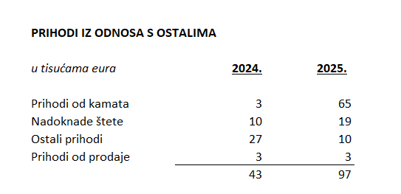
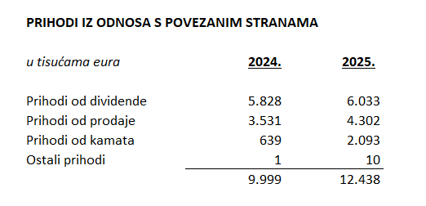

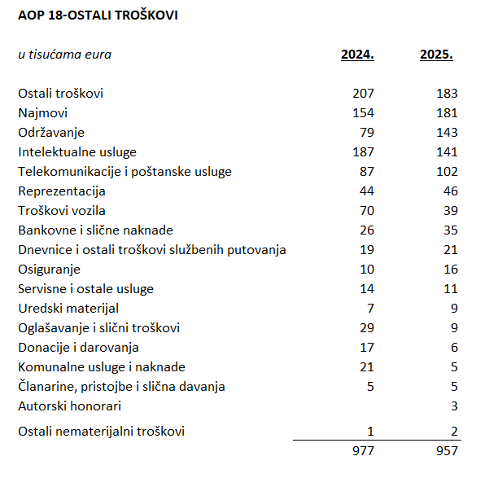

Društvo ostvaruje transakcije sa povezanim strankama čiji je vlasnik, dioničarima i ostalim društvima u vlasništvu ili pod kontrolom Društva i krajnjeg vlasnika Društva.
Iznad su prikazane poslovne transakcije s povezanim strankama koje se odnose na stavke prihoda računa dobiti i gubitka za devetomjesečno razdoblje završeno 30. rujna 2024. godine i 30. rujna 2025. godine.
Društvo ima dugovanja koji dospijevaju nakon više od pet godina u iznosu od 10.825 tis eur. Ista su iskazana unutar pozicije AOP 103. Navedena dugovanja su pokrivena hipotekom nad nekretninama koja su vlasništvu povezanih društava.
U devetomjesečnom razdoblju završenom 30. rujna 2025. godine u Društvu je bilo zaposleno prosječno 110 radnika. Društvo ne prati zaposlenike po kategorijama.
NIje bilo kapitalizacije plaća u šestomjesečnom razdoblju završenom 30. rujna 2025. godine.
Tijekom 2025. godine nije bilo kretanja na pozicijama odgođene porezne imovine kao niti odgođene porezne obveze.
Društvo nema sudjelujućih interesa.
Društvo ima nominalni broj dionica 19.751.989. Nominalna vrijednost dionice je 1,33 eur.
Društvo nema potvrda o sudjelovanju, konvertibilnih zadužnica, jamstava, opcija ili sličnih vrijednosnica ili prava.
Društvo nema udjela u društvima s neograničenom odgovornosti.
Konsolidirani financijski izvještaji izdavatelja su najveća grupa društava. Većinski vlasnik Izdavatelja je Ivan Leko.
Nema značajnih događaja koji su nastupili nakon datuma bilance i nisu odraženi u računu dobiti i gubitka ili bilanci.
Obveze po najmovima proizašle iz primjene MSFI 16 iskazane su u sklopu AOP 102 i AOP 114, a pravo na korištenje imovine u sklopu pozicija AOP 18 i AOP 19.
Rezerviranja se iskazuju unutar obveza po ročnosti pa su tako kratkoročna rezerviranja iskazana u sklopu AOP 123. Iznos kratkoročnih rezerviranja na dan 30.9.2025. iznose 55 tisuća eura (31. prosinca 2024.: 55 tisuća eura).

